워치
◈ 워치 단말기(웨어러블 기기)_ T아웃도어

 | 구분 | 기어S | 기어S2 band | 기어S2 band classic | 루나워치 |  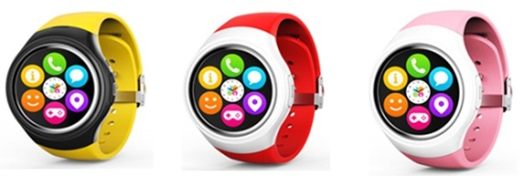
 |  | (SM-R750S) | (SM-R730S) | (SM-R735S) | (TG-W500S)
 | 출시일 | '14. 11. 5(수) | '15.10. 8(목) | '15.12.15(화) | '16. 3.18(금)
 | 모델 | 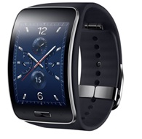 | 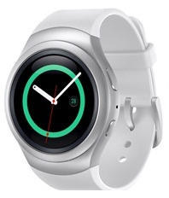 | 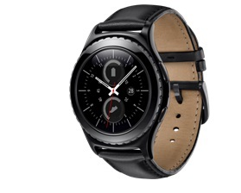 | 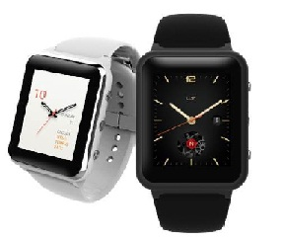
 | 제조사 | 삼성 | 삼성 | 삼성 | TG&Co.
 | 요금제도 | T아웃도어 | T아웃도어 | T아웃도어 | T아웃도어
 | 로밍 지원 주파수 | ㅇG900,G1800 ㅇW2100 | ㅇW2100 | ㅇW2100 | ㅇW2100
 | 로밍 오토다이얼 | 미지원 | 지원 | 지원 | 지원

 | ◈ 워치 단말기(웨어러블 기기)_ LTE워치

 | 구분 | LG 워치 어베인 세컨드 에디션 (LG-W200S) | 기어S3 프론티어 (SM-R765S) | 기어S3 클래식 (SM-R775S) | LG 스포츠 워치 (LG-W281) | 애플워치3 (AW3) | 갤럭시워치 (SM-R805N/815N) | 애플워치4 (AW4)

 | 출시일 | '16. 4. 7(목) | 16.11.11(금) | 17.1.24(화) | 17.03.11(금) | 18.06.15(금) | 18.08.31(금) | 18.11.02(금)
 | 모델 | 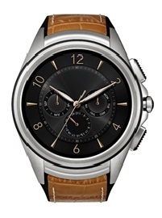 | 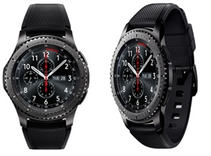 | 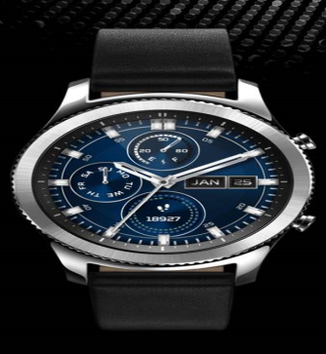 | 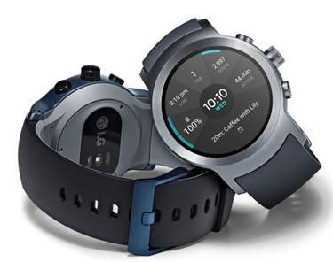 |  | 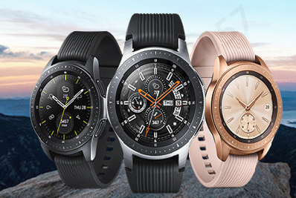 | 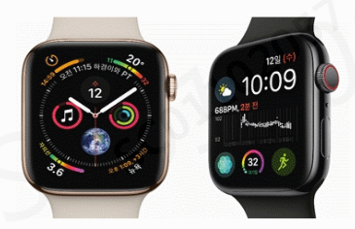
 | 제조사 | LG | 삼성 | 삼성 | LG | 애플 | 삼성 | 애플
 | 요금제도 | LTE Watch요금제도(공유/단독) | LTE Watch요금제도(공유/단독) | LTE Watch요금제도(공유/단독) | LTE Watch요금제도(공유/단독) | LTE Watch 공유Ⅱ | LTE Watch요금제도(공유/단독) | LTE Watch 공유Ⅱ
 | 로밍 지원 주파수 | ㅇW2100 ㅇL2100(B1),L850(B5) | ㅇW2100 ㅇL2100(B1),L1800(B3), L850(B5) | ㅇW2100 ㅇL2100(B1),L1800(B3), L850(B5) | ㅇW2100 | 애플워치3는 LTE Watch공유Ⅱ만 가입가능 주파수 관계 없이 로밍 불가 | ㅇ W2100,W850,W900 | 애플워치4는 LTE Watch공유Ⅱ만 가입가능 주파수 관계 없이 로밍 불가
 | 로밍 오토다이얼 | 미지원 | 지원 | 지원 | 미지원 | X | 지원 | X
 | ※ LTE Watch(공유/단독)요금제도는 로밍음성 가능, 로밍데이터 불가로 데이터 사용 원할 시 LTE스마트폰 이용가능한 타요금제도로 변경 후 이용
 | ※ LTE Watch 공유Ⅱ 요금제도는 로밍불가

쿠키즈폰
◈ 쿠키즈 단말기

 | 구분 | 쿠키즈 워치 JooN 1 | 쿠키즈 워치 JooN 2 | 쿠키즈 워치 JooN 3 | JooN Special Edition | Kiz On | 쿠키즈 MINI(스마트폰) | 헬로우키티폰
 |  | (IF-W509S) | (IF-W510S) | (IF-W520S) | (SD-W530S) | (LG-W105S) | (SD-B190S) | (KM-K01S)
 | 출시일 | '14. 7. 10(목) | '15. 4. 7(화) | 16. 9.26(월) | 17.05.02(화) | '14. 7. 10(목) | `18.03.06(화) | `18.08.22(수)
 | 모델 | 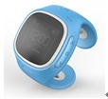 | 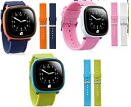 |  | 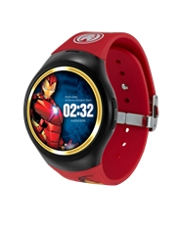 |  | 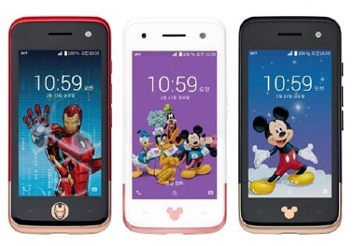 | 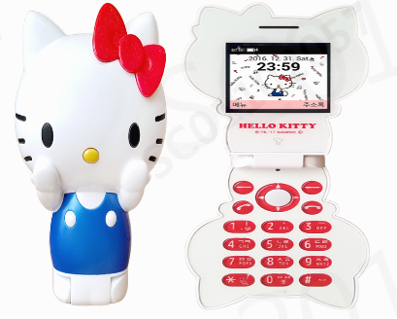
 | 제조사 | JooN 서비스센터(1566-4690) |  |  |  | LG(1544-7777) | 에스모바일(1600-3427) | 1833-6486
 | 로밍지원 및 주파수 | 로밍불가 | W2100 (단, R1600A 버전이상 & T키즈요금제 이용고객) | W2100 | W2100 | 로밍불가 | W2100 | G850/900/1800/1900W800/850/2100
 | 로밍 오토다이얼 |  | 미지원 | 미지원 | 미지원 |  | 지원 | 미지원

